tuần 33
CÔNG TY TNHH THỰC PHẨM MẠNH YẾN |  |  |  | CỘNG HÒA XÃ HỘI CHỦ NGHĨA VIỆT NAM
Đ/c: 91 Yết Kiêu - P.Tân Hưng - TP Hải Phòng |  |  |  | Độc lập - Tự do - Hạnh phúc
SĐT: 0374.116.906 - Ms Yến
THỰC ĐƠN BÁN TRÚ NĂM HỌC 2025 - 2026
Tuần 33 (từ ngày 27/04/2026 đến ngày 01/05/2026)
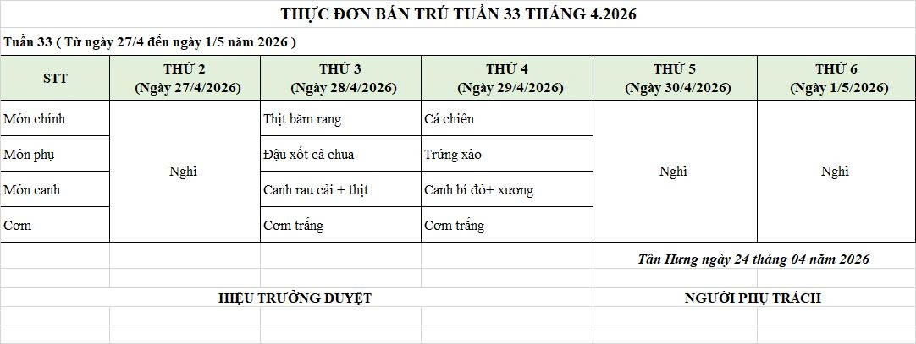
Thứ/ngày | STT | Món ăn | Diễn giải | Định lượng(gr) | Đơn giá | Thành Tiền | Chi phí phụ |  | TỔNG
Thứ 2/27-04/2026 | 1
 | 2 | Nghỉ lễ

 | 3

 | 4
 | 5
 | 6
 |  | Tổng |  |  |  | - |  | - | -
Thứ/ngày | STT | Món ăn | Diễn giải | Định lượng(gr) | Đơn giá | Thành Tiền | Chi phí phụ |  | TỔNG
Thứ 3/28-04/2026 | 1 | Thịt băm rang | Thịt sấn mông vai | 66 | 125,000 | 8,250 | Chất đốt | 1,000
 | 2 | Đậu xốt cà chua | Đậu phụ rán | 50 | 32,000 | 1,600 | Nhân công | 2,000
 |  |  | Cà chua | 10 | 20,000 | 200 | Thuế | 1,482
 | 3 | Canh rau cải nấu thịt | Rau cải ngọt | 30 | 18,000 | 540 | Khấu hao | 300
 |  |  | Thịt nạc xay | 9 | 125,000 | 1,125 | Khấu hao | 300
 | 4 | Cơm trắng | Gạo tẻ | 110 | 19,000 | 2,090
 | 5 |  | Rau thơm | 3.24 | 35,000 | 113
 | 6 |  | Gia vị các loại | 10 | 100,000 | 1,000
 |  | Tổng |  |  |  | 14,918 |  | 5,082 | 20,000
Thứ/ngày | STT | Món ăn | Diễn giải | Định lượng(gr) | Đơn giá | Thành Tiền | Chi phí phụ |  | TỔNG
Thứ 4/29-04/2026 | 1 | Cá chiên | Cá rô phi lọc | 66 | 125,000 | 8,250 | Chất đốt | 1,000
 | 2 | Trứng xào | Trứng vịt | 40 | 62,000 | 2,480 | Nhân công | 2,000
 | 3 | Canh bí đỏ nấu xương | Bí đỏ | 50 | 17,000 | 850 | Thuế | 1,482
 |  |  | Xương lợn | 5 | 85,000 | 425 | Khấu hao | 300
 | 4 | Cơm trắng | Gạo tẻ | 110 | 19,000 | 2,090
 | 5 |  | Rau thơm | 3.5 | 35,000 | 123
 | 6 |  | Gia vị các loại | 10 | 100,000 | 1,000
 |  | Tổng |  |  |  | 15,218 |  | 4,782 | 20,000
Thứ/ngày | STT | Món ăn | Diễn giải | Định lượng(gr) | Đơn giá | Thành Tiền | Chi phí phụ |  | TỔNG
Thứ 5/30-04/2026 | 1
 | 2
 | 3 | Nghỉ lễ

 | 4
 | 5
 | 6
 |  | Tổng |  |  |  | - |  | - | -
Thứ/ngày | STT | Món ăn | Diễn giải | Định lượng(gr) | Đơn giá | Thành Tiền | Chi phí phụ |  | TỔNG
Thứ 6/01-05/2026 | 1
 | 2
 | 3 | Nghỉ lễ

 | 4
 | 5
 | 6
 |  | Tổng |  |  |  | - |  | - | -

 |  | HIỆU TRƯỞNG NHÀ TRƯỜNG |  |  |  |  | NGƯỜI LẬP
 |  | (Kí duyệt)

 |  |  |  |  |  |  | Đinh Thị Hương Giang

 |  | Tổng tiền | 100,000
 |  | 5 ngày | 5
 |  | thành tiền 1 suất | 20,000

